Лист1
 |  |  |  |  |  |  |  | Приложение № 2
Информация по разрытиям в Заволжский районе в гор. Твери по состоянию на 19.05.2021
№ п/п | Адрес | Принадлежность РСО/производитель работ по благоустройству | Нет ограждений | Ограждения без соблюдения требований | Ограждения в соответствии с требованиями | Наличие информационного знака | Наличие световых огней | Фото
I | Действующие разрытия, всего | 89 | 23 | 67 | 0 | 0 | 0
 | в том числе
 | ООО"Тверская генерация" | 83 | 19 | 64 | 0 | 0 | 0
 | ООО "Тверь Водоканал" | 3 | 1 | 2 | 0 | 0 | 0
 | Прочие | 3 | 3 | 1 | 0 | 0 | 0
II | УДС | 23 | 20 | 3 | 0 | 0 | 0
 | в том числе
 | ООО"Тверская генерация" | 22 | 19 | 3 | 0 | 0 | 0
 | ООО "Тверь Водоканал" | 1 | 1 | 0 | 0 | 0 | 0
1 | Планерная 1-й пер. Вагонников | ООО "Тверская генерация" | х | - | - | - | - | 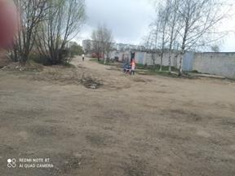
2 | Фурманова, 12/4 | ООО "Тверская генерация" | - | х | - | - | - | 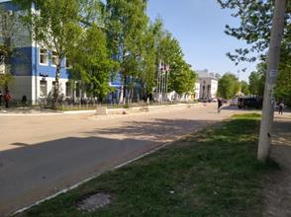
3 | Карпинского,3 | ООО "Тверская генерация" | - | х | - | - | - | 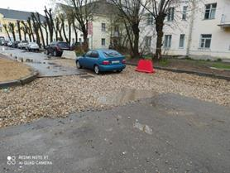
4 | П. Савельевой,5 | ООО "Тверская генерация" | х | х | х | - | - | 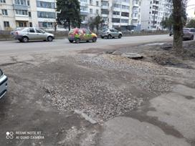
5 | Жореса, 25а | ООО "Тверская генерация" | х | - | - | - | - | 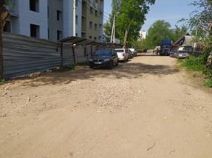
6 | Петербургское ш,18 (1-я Метал) | ООО "Тверская генерация" | х | - | - | - | - | 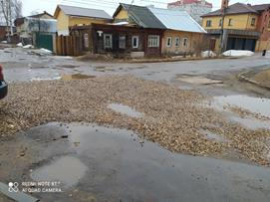
7 | Шмидта, 15/13 | ООО "Тверская генерация" | х | - | - | - | - | 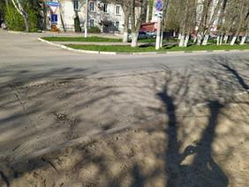
8 | Шмидта,3 | ООО "Тверская генерация" | х | - | - | - | - | 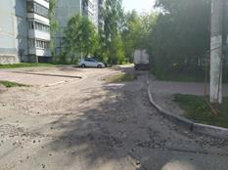
9 | Седова,5-7 | ООО "Тверская генерация" | х | - | - | - | - | 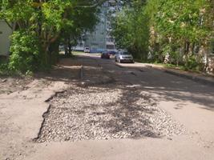
10 | Докучаева,36 | ООО "Тверская генерация" | х | - | - | - | 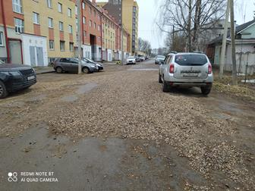 -
11 | Хромова,8-8а | ООО "Тверская генерация" | х | - | - | - | - | 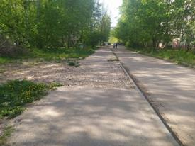 -
12 | А. Туполева, 109 | ООО "Тверская генерация" | х | - | - | - | - | 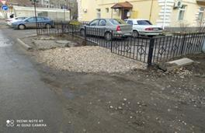
13 | Петербургское ш., д. 91 | ООО "Тверская генерация" | х | - | - | - | - | 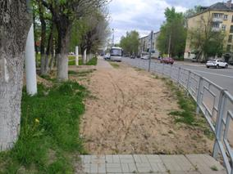
14 | Е.Фарафоновой, д. 37 | ООО "Тверская генерация" | - | х | - | - | - | 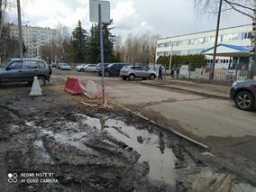
15 | Горького, 132 | ООО "Тверская генерация" | - | х | - | - | 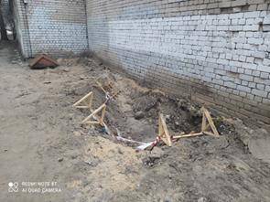 -
16 | Б. Тверская, д. 27 | ООО "Тверская генерация" | х | - | - | - | - | 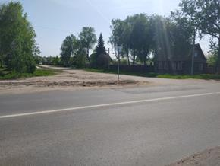
17 | Артиллерийский пер., 8 | ООО "Тверская генерация" | х | - | - | - | - | 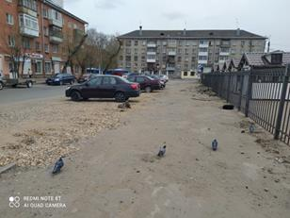
20 | Комсомольский пр-т, 10 | ООО "Тверская генерация" | х | - | - | - | - | -
21 | Жореса х Мичурина | ООО "Тверская генерация" | х | - | - | - | - | -
22 | Жореса 32/3 | ООО "Тверская генерация" | х | - | - | - | - | -
23 | Мичурина, д. 10 | ООО "Тверская генерация" | х | - | - | - | - | -
24 | Нахимова х Шевченко | ООО "Тверская генерация" | х | - | - | - | - | -
25 | Школьная, д. 5 ( п. Сахарово) | ООО "Тверская генерация" | х | - | - | - | - | -
20 | Садовая,7 (п. Сахарово) | ООО "Тверская генерация" | х | - | - | - | -
27 | Докучаева, 19-21 | ООО "Тверская генерация" | х | - | - | - | - | -
28 | Коноплянниковой, 22а | ООО "Тверская генерация" | х | - | - | - | - | -
29 | Шмидта, д. 5 корп. 1 | ООО "Тверская генерация" | х | - | - | - | - | -
30 | Комсомольский пр-т, 2/26 (тротуар) | ООО "Тверская генерация" | х | - | - | - | - | -
31 | Комсомольский пр-т, 2/26 (проезжая часть) | ООО "Тверская генерация" | х | - | - | - | - | -
18 | 2-ая Силикатная,44 | ООО "Тверская генерация" | х | - | - | - | - | 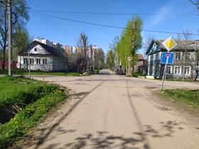
21 | Мичурина,16/31 | ООО "Тверская генерация" | х | - | - | - | 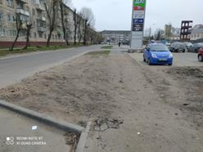 -
19 | Артиллерийский пер. д. 3 | ООО "Тверская генерация" | - | х | - | - | - | 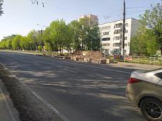

20 | Петербургское ш., д. 12 | ООО "Тверская генерация" | - | х | - | - | - | 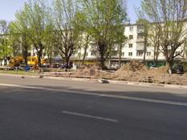
21 | Петербургское ш., д. 56-58 | ООО "Тверская генерация" | х | - | - | - | - | -
22 | Петербургское ш., д. 76 | ООО "Тверская генерация" | - | х | - | - | - | 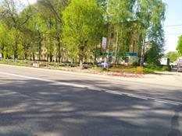
23 | Коноплянниковой,89 | ООО « Тверь Водоканал» | х | - | - | - | - | 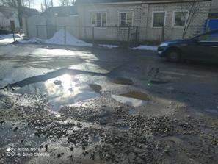
24 | Фрунзе | ООО "СЗ АСТ" | - | х | - | - | - | 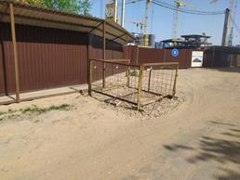
25 | Сахар. шоссе | "Тверьгазстрой" | х | - | - | - | - | 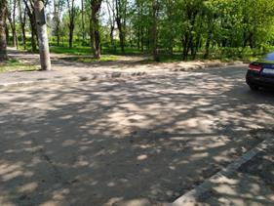
26 | Кольцевая, д. 81 | "Сантехэлектромонтаж" | х | - | - | - | - | 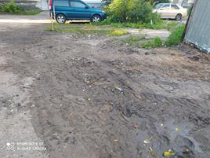
27 | Седова, 1Б | ООО « Тверская генерация» | х | - | - | - | - | 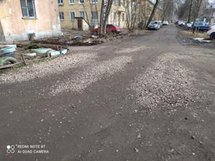
28 | Седова, 55-57 | ООО « Тверская генерация» | х | - | - | - | - | 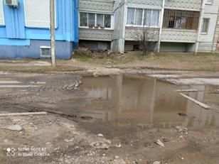
29 | Молодежный б-р, 15 | ООО « Тверская генерация» | х | - | - | - | - | 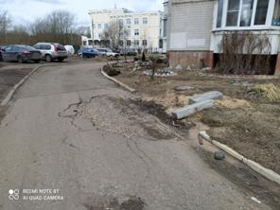
30 | Хромова, 12а | ООО « Тверская генерация» | - | х | - | - | - | 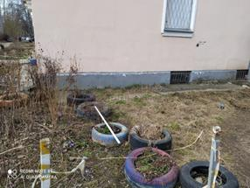
31 | Мусоргского 28 х М. Румянцева, 15 | ООО « Тверская генерация» | х | - | - | - | - | 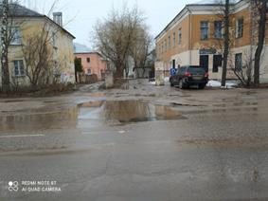
32 | 2-я Красина, 68 | ООО « Тверская генерация» | х | - | - | - | - | 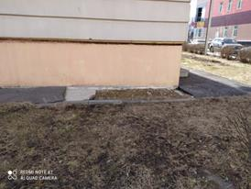
33 | Комсомольский пр-т, 10 | ООО « Тверская генерация» | х | - | - | - | 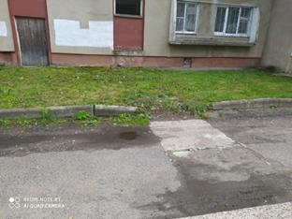 -
34 | Молодежный б-р, 3к3 | ООО « Тверская генерация» | х | - | - | - | - | 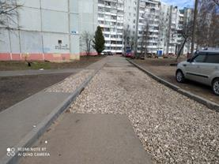
35 | Докучаева,36 | ООО « Тверская генерация» | х | - | - | - | - | 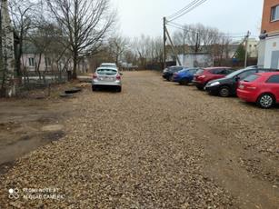
36 | Петербургское, 49-51 | ООО « Тверская генерация» | х | - | - | - | 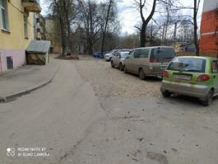 -
37 | Ск.-Степанова, 10 | ООО « Тверская генерация» | х | - | - | - | 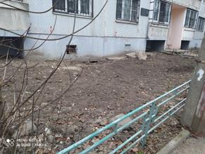 -
38 | Наб. Аф. Никитина, 142-142к1 | ООО « Тверская генерация» | х | - | - | - | - | 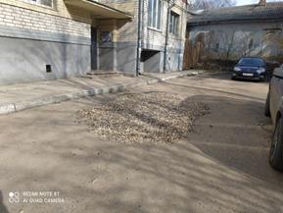
39 | ул. Карпинского, д. 10/2 | ООО « Тверская генерация» | х | - | - | - | 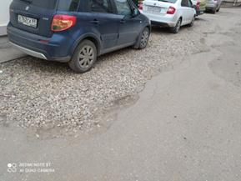 - | 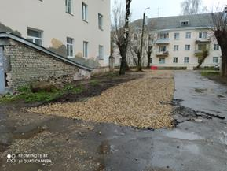
40 | Наб. Аф. Никитина, 92Б | ООО « Тверская генерация» | х | - | - | - | -
41 | Петербургское, д. 22 | ООО « Тверская генерация» | х | - | - | - | - | 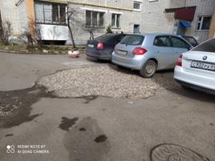 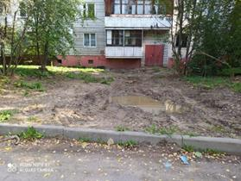
42 | Хромова, д. 10к1 | ООО « Тверская генерация» | х | - | - | - | -
43 | Комсомольский пр-кт, 19 к. 1 | ООО « Тверская генерация» | х | - | - | - | - | 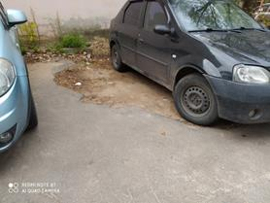 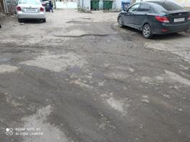
44 | Горького, д. 88 | ООО « Тверская генерация» | х | - | - | - | -
45 | Соминка, д. 65 | ООО « Тверская генерация» | х | - | - | - | - | 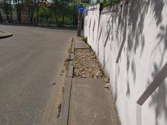
46 | Комсомольский, д. 9 к.1 | ООО « Тверская генерация» | х | - | - | - | - | 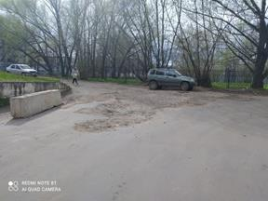
47 | 2-я Грибоедова, д. 22 | ООО « Тверская генерация» | х | - | - | - | - | 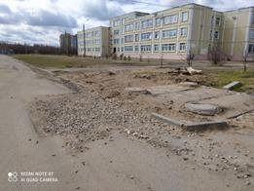
48 | Артиллерийский, д. 7 | ООО « Тверская генерация» | х | - | - | - | - | 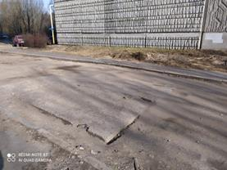
49 | Хромова, 23 | ООО « Тверская генерация» | х | - | - | - | - | 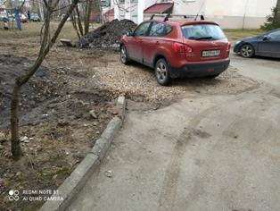
50 | Петербургское ш., д. 7Б | ООО « Тверская генерация» | х | - | - | - | - | -
51 | Молодежный бул., д. 12-14 | ООО « Тверская генерация» | х | - | - | - | - | 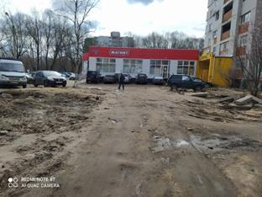
52 | Горького, д. 140 | ООО « Тверская генерация» | х | - | - | - | - | 
53 | ул. Мусоргского, д. 33 | ООО « Тверская генерация» | х | - | - | - | - | 
54 | ул. Мусоргского, д. 35 | ООО « Тверская генерация» | х | - | - | - | - | 
55 | Горького, д. 72/4 | ООО « Тверская генерация» | х | - | - | - | - | 
56 | Молодежный бул., 16 | ООО « Тверская генерация» | х | - | - | - | - |  
57 | М.Румянцева, д. 12 корп. 1 | ООО « Тверская генерация» | х | - | - | - | - | -
58 | Ак.Туполева, д. 105 | ООО « Тверская генерация» | х | - | - | - | - | 
59 | Горького, д. 132 | ООО « Тверская генерация» | х | - | - | - |  - | 
60 | А. Никитина, д. 148 | ООО « Тверская генерация» | х | - | - | - | - | -
61 | Дачная, д. 73 | ООО « Тверская генерация» | х | - | - | - | - | 
62 | П. ДРСУ-2, ул. Придорожная, д. 7 | ООО « Тверская генерация» | - | х | - | - | - | 
63 | Горького, д. 99 | ООО « Тверская генерация» | х | - | - | - | - | 
64 | Седова, д. 57 | ООО « Тверская генерация» | х | - | - | - | - | 
65 | П.Савельевой, д. 5 | ООО « Тверская генерация» | - | х | - | - | - | 
66 | П. Савельевой, д. 6 | ООО « Тверская генерация» | х | х | - | - | - |  
67 | Благоева,3к3 | ООО « Тверская генерация» | - | х | - | х | х | -
68 | Горького, 128к2 | ООО « Тверская генерация» | х | - | - | - | - | 
69 | Горького, д. 108 | ООО « Тверская генерация» | х | - | - | - | - | -
70 | Петербургское ш., д. 39 | ООО « Тверская генерация» | - | х | - | х | - | 
71 | Ак. Туполева, д. 118 | ООО « Тверская генерация» | х | - | - | - | х | 
72 | З. Коноплянниковой, д. 26 | ООО « Тверская генерация» | х | - | - | - | - | -
73 | Петербургское ш., д. 33 | ООО « Тверская генерация» | х | - | - | - | - | 
74 | Петербургское ш., д. 31 | ООО « Тверская генерация» | х | - | - | - | - | 
75 | Петербургское ш., д. 29 | ООО « Тверская генерация» | х | - | - | - |  -
76 | Петербургское ш., д. 27 | ООО « Тверская генерация» | х | - | - | - | - | 
77 | Петербургское ш., д. 25 | ООО « Тверская генерация» | х | - | - | - | - | 
78 | Петербургское ш., д. 23 | ООО « Тверская генерация» | - | х | - | - | - | 
79 | П.Савельевой, д. 10 | ООО « Тверская генерация» | х | - | - | - |  -
80 | пер. Никитина, д. 13 | ООО « Тверская генерация» | - | х | - | - |  -
81 | Горького, д. 130 | ООО « Тверская генерация» | х | - | - | - | - | 
82 | П. ДРСУ-2, ул. Придорожная, д. 7 | ООО « Тверская генерация» | - | х | - | - | - | 
83 | Хромова, д. 11 | ООО « Тверская генерация» | х | - | - | - | - | 
84 | Жореса, д. 3 | ООО « Тверская генерация» | - | х | - | - | - | 
85 | Пржевальского, д. 60 | ООО « Тверская генерация» | х | - | - | - | -
86 | ул. Артюхиной, д. 24 корп. 5 | ООО « Тверская генерация» | - | х | - | - | - | 
87 | Садовая, д. 9-13 | ООО « Тверская генерация» | х | - | - | - | - | 
88 | Луначарского, д. 30-34 | ООО «Тверь Водоканал» | х | - | - | - | - | -
89 | Луначарского, д. 9 | ООО «Тверь Водоканал» | х | - | - | - | - | -

